상품제안서
라인 리갈패드 A5 박인쇄 | 상품코드: F26357

 |  |  |  |  |  |  | 02-412-0044 | www.easy1.co.kr
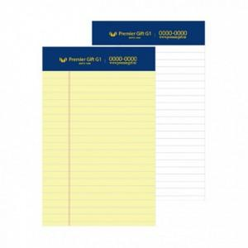

【상세/제작정보】 | 노트색상: 노랑(원), 흰색(100원) 노트인쇄 : 박인쇄(금, 은박) (+0원) *동판비 별도문의

【인쇄/포장옵션】 | / OPP(비닐)

【공급단가】 | 수량 | 100~ | 300~ | 500~ | 1,000~ | 3,000~
*VAT별도 | 단가 | 1,100원 | 1,080원 | 1,060원 | 1,020원 | 970원

【상품 URL】 | https://dev.easy1.co.kr:443/src/goods_detail.php?gdno=26357

